상품제안서
송월 코마40수 180g 5매 세트 | 상품코드: S23373

 |  |  |  |  |  |  | 02-713-8555 | www.synergygift.co.kr
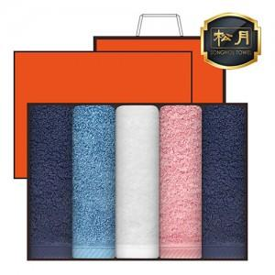 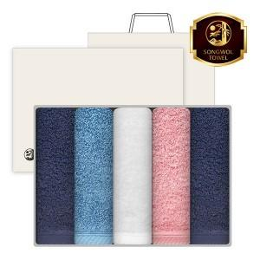

【상세/제작정보】

【인쇄/포장옵션】 | 실크, 자수 / 포장지포장

【공급단가】 | 수량 | 20~ | 100~ | 500~ | 1,000~ | 2,000~
*VAT별도 | 단가 | 28,530원 | 26,990원 | 25,680원 | 25,020원 | 24,580원

【상품 URL】 | https://www.synergygift.co.kr:443/src/goods_detail.php?gdno=23373

